ABS-02
Domaine | Gestion des absences et retards |  |  |  | KO
Code Scénario | ABS-02 |  |  |  | OK
Nom du Scénario | Saisie d'une absence pour un salarié selon le nouveau type créé

Scénarios ou sous-scénarios pré-requis (éventuels)
Environnement de tests /pré-requis
Population de test


Testeur/Date | Etape | Description de l'étape | Résultat Attendu | Résultat (OK/KO) | Preuve du résultat | N° Ticket | Anomalie
Mode opératoire
 | 1 | Saisie d'une absence pour un salarié selon le nouveau type créé XABSIJTF: N° salarié: P9988 Nom: SAL2 Prénom: SAL2 Solde jours de congé: - Unité: Journée de travail Type: non payé Date début: 05/10/2016 Date fin:07/10/2016 Quantité:3 Motif d'absence:Maladie | Absence saisie | OK | 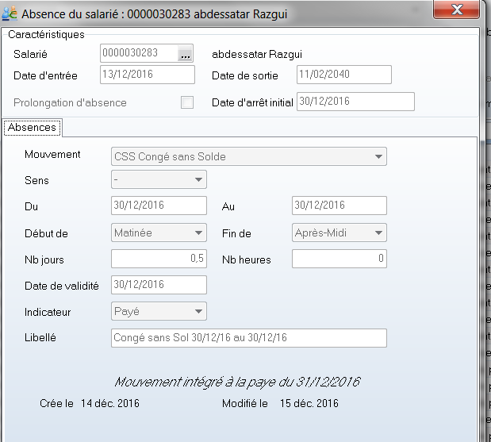
 | 2 | Enregistrer | Absence enregistrée | OK
 | 3 | Saisie d'une absence "XABSIJTF" avec ommission d'un champ obligatoire ; exemple: date début | message d'erreur indiquant que tous les champs obligatoires doivent etre remplis | OK

ABS-03
Domaine | Gestion des absences et retards |  |  |  | KO
Code Scénario | ABS-03 |  |  |  | OK
Nom du Scénario | Vérification des impacts des absences saisies

Scénarios ou sous-scénarios pré-requis (éventuels)
Environnement de tests /pré-requis
Population de test

Testeur/Date | Etape | Description de l'étape | Résultat Attendu | Résultat (OK/KO) | Preuve du résultat | N° Ticket | Anomalie
Mode opératoire
 | 1 | Aller dans l'interface affichant l'état des absences par employé et par date | interface de l'état des absences par employé et par date affichée | OK | 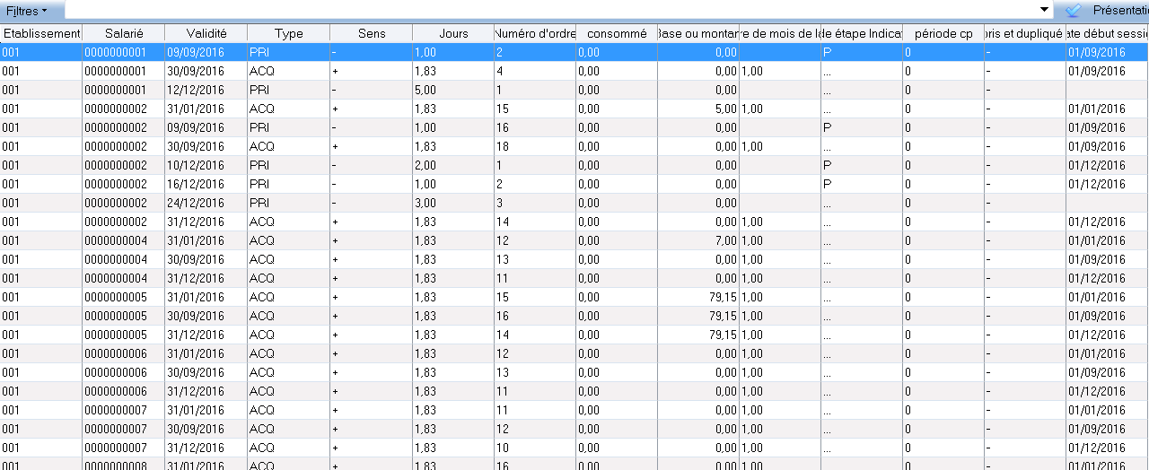
 | 2 | Vérifier l'existence de l'absence saisie pour le salarié P9988: effectuer une recherche | enregistrement en question affiché | OK

